4. Analiza ryzyk
Opracowanie 4 z 8
Analiza ryzyk

Cel szczegółowy | Obszar tematyczny | Działanie | Poddziałanie | SDC/SECO | Analiza ryzyk
II. Zarządzanie migracją i wspieranie integracji. Wzrost bezpieczeństwa publicznego i ochrony | 4. Poprawa bezpieczeństwa publicznego | 8. Działania w zakresie obrony cywilnej |  | SDC | 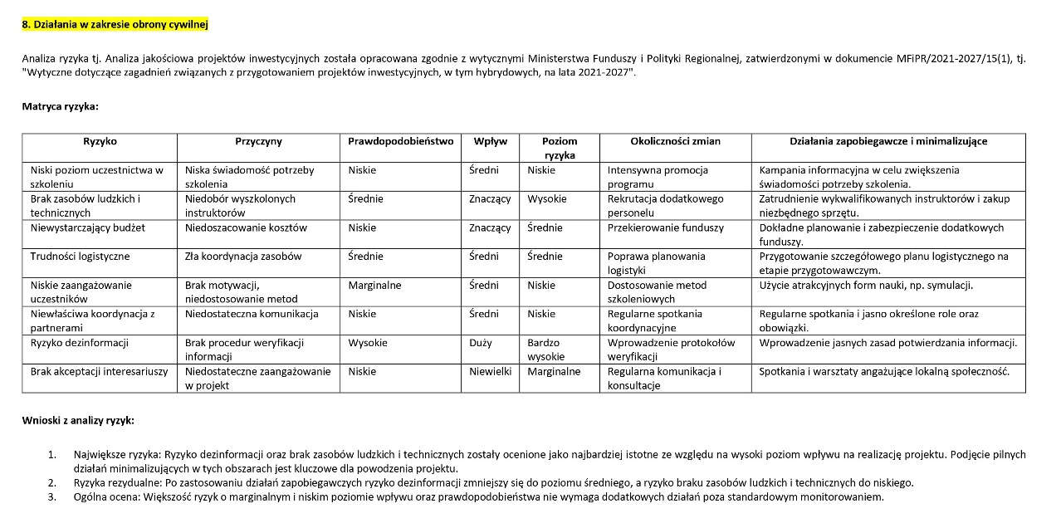

III. Ochrona środowiska i klimatu | 5. Efektywność energetyczna i energia odnawialna | 3. Kształtowanie świadomości ekologicznej, w tym w zakresie efektywności energetycznej i OZE | 3.1. Promowanie budownictwa pasywnego - budowa sali sportowej przy Szkole Podstawowej nr 4 w Łomży | SECO | 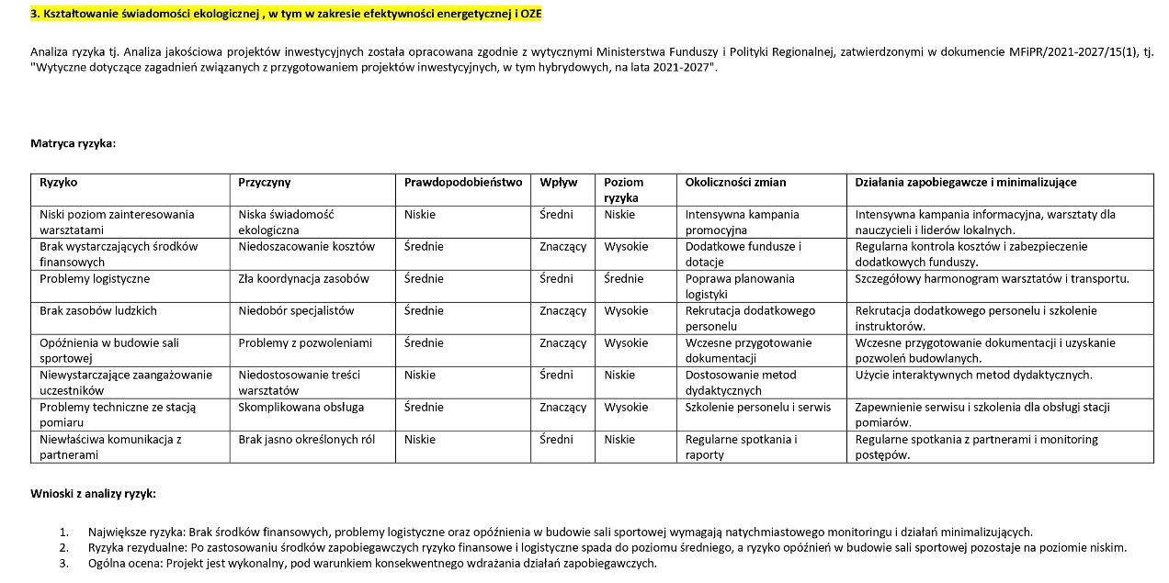
 |  |  | 3.2. Edukacja ekologiczna | SECO
 |  |  | 3.3. Zakup i montaż stacji pomiaru jakości powietrza | SECO
 |  | 3U. Termomodernizacja budynków użyteczności publicznej | 3U.1. Termomodernizacja II i III Liceum Ogólnokształcącego w Łomży | SECO | 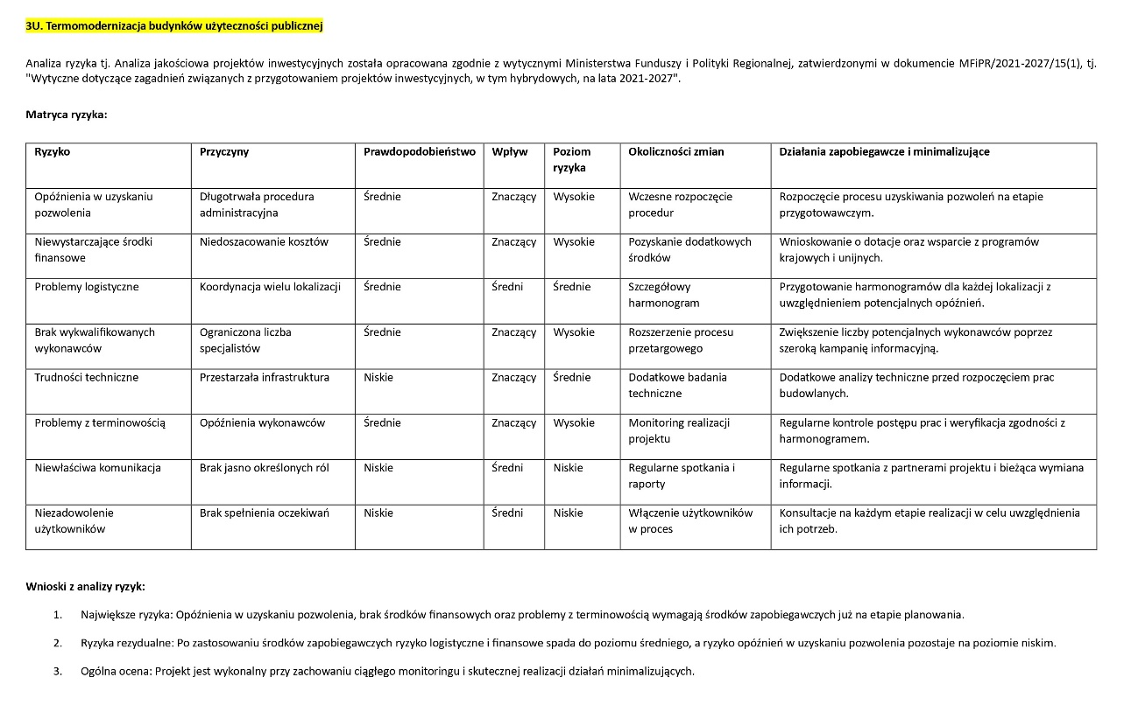
 |  |  | 3U.2. Termomodernizacja Przedszkoli Publicznych w Łomży nr 2, 10, 14, 15 | SECO
 | 6. Transport publiczny | 5. Zrównoważona mobilność miejska | 5.1. Rozbudowa ul. Wyszyńskiego w Łomży celem utworzenia nowej linii autobusowej | SECO | 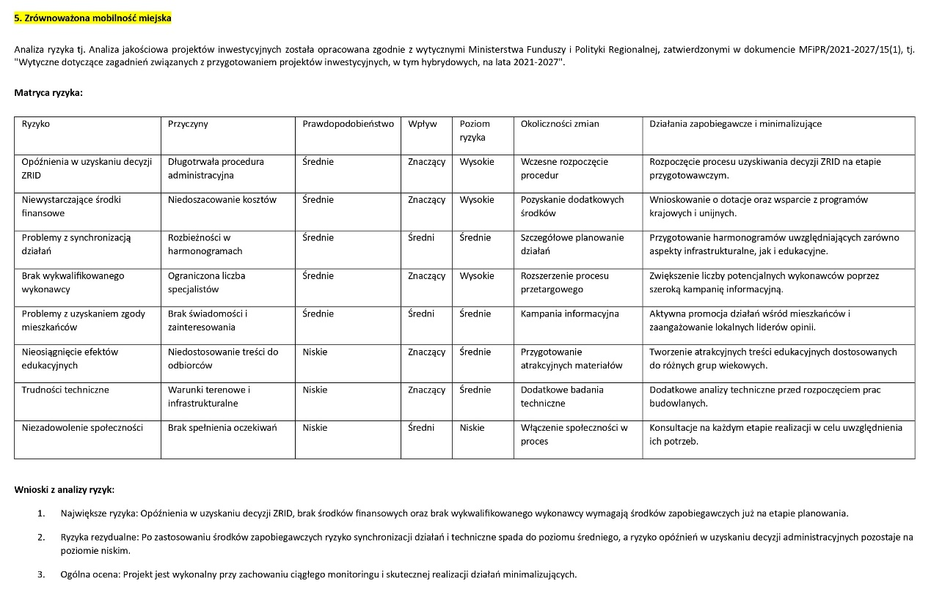
 |  |  | 5.2. Zrównoważona mobilność (edukacja i kampania społeczna, mural antysmogowy) | SECO
 |  | 5U. Poprawa dostępności infrastruktury drogowej dla transportu zbiorowego i w sytuacjach kryzysowych | 5U.1. Rozbudowa ul. Owocowej oraz ul. Talesa z Miletu w Łomży | SECO | 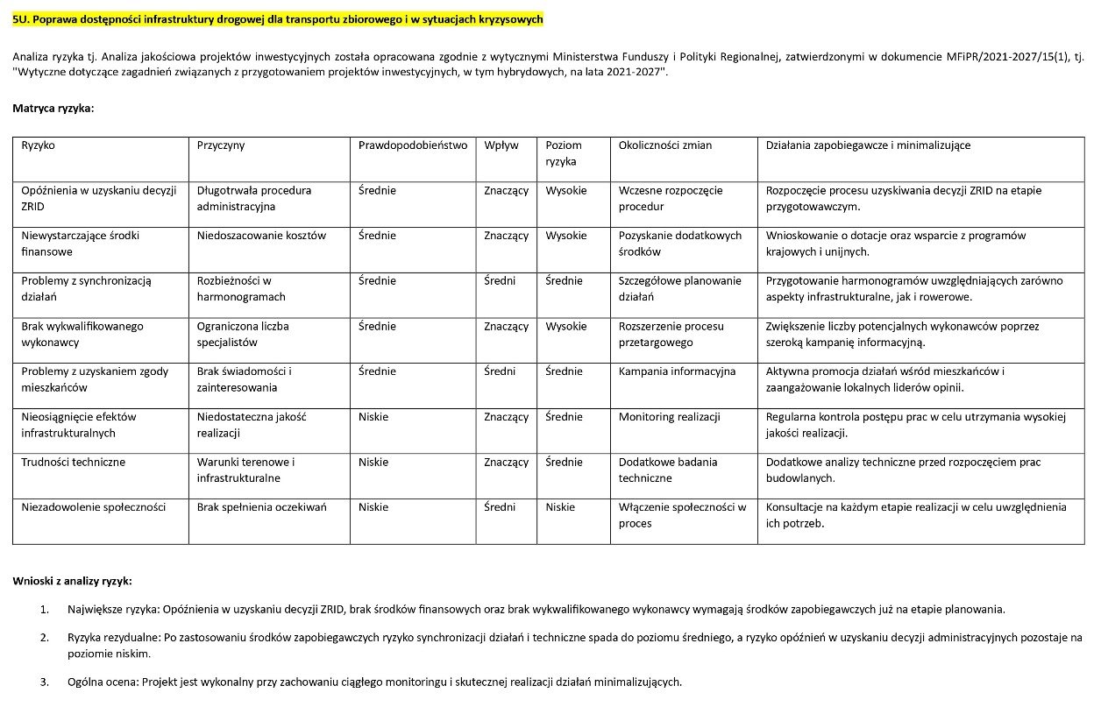
 |  |  | 5U.2. Rozbudowa sieci tras rowerowych wraz z infrastrukturą w Łomży | SECO
 | 7. Gospodarka wodno-ściekowa | 6. Edukacja gospodarki wodno-ściekowej |  | SECO | 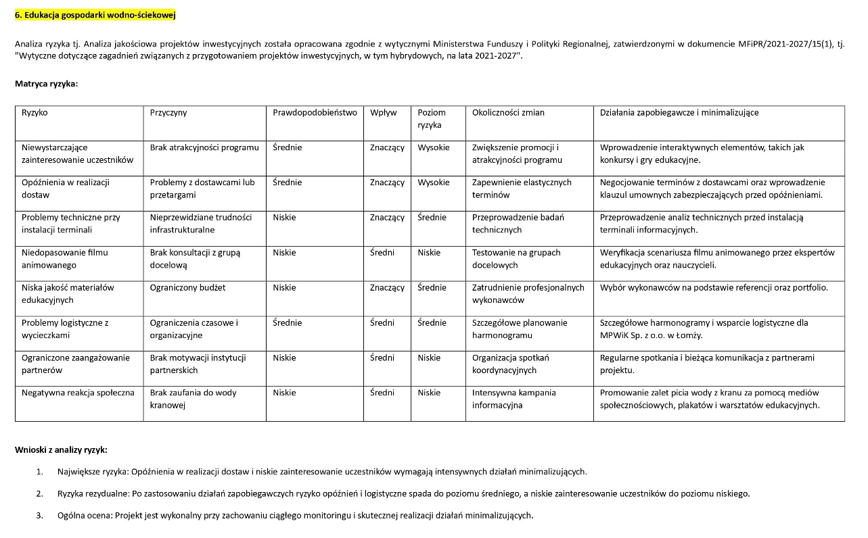
 |  | 6U. Program rozwoju kanalizacji deszczowej |  | SECO | 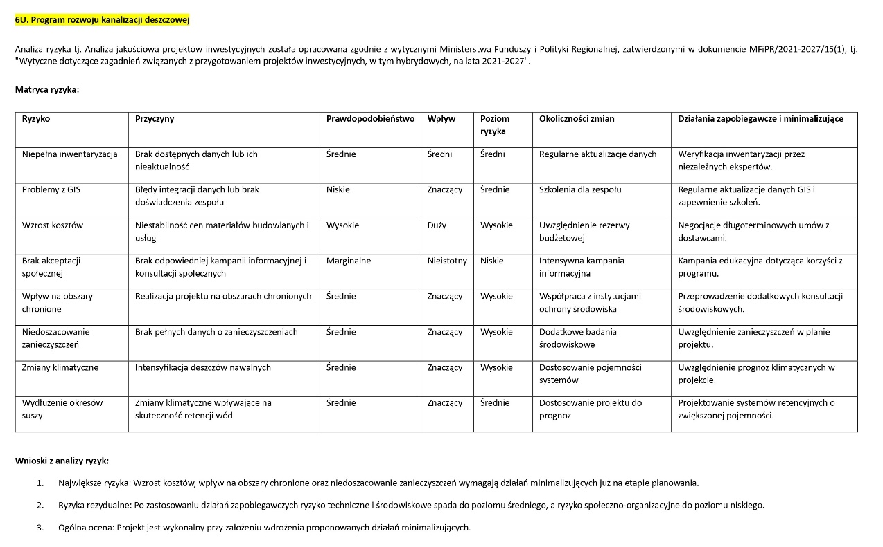
 | 8. Zarządzanie odpadami | 7. Edukacja gospodarki odpadami |  | SECO | 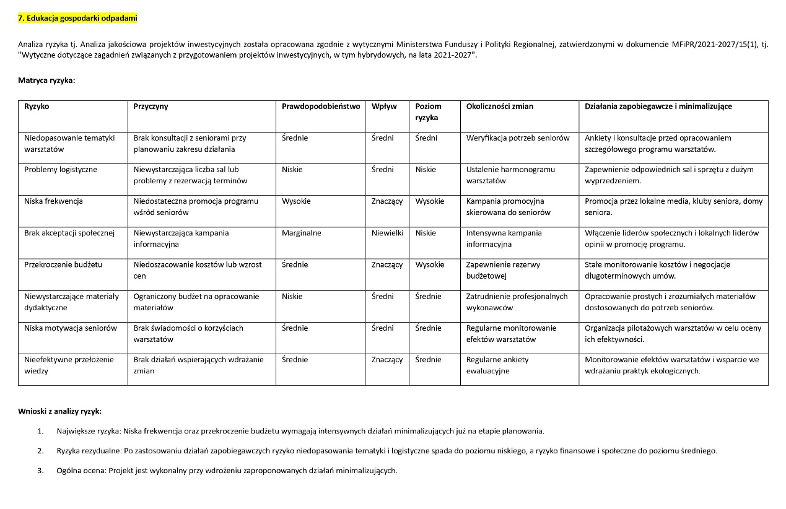
 | 9. Ochrona przyrody i różnorodność biologiczna | 1. Rozwój infrastruktury miejsc edukacji ekologicznej | 1.1. EKOwieża – Centrum Edukacji Ekologicznej w Łomży | SDC | 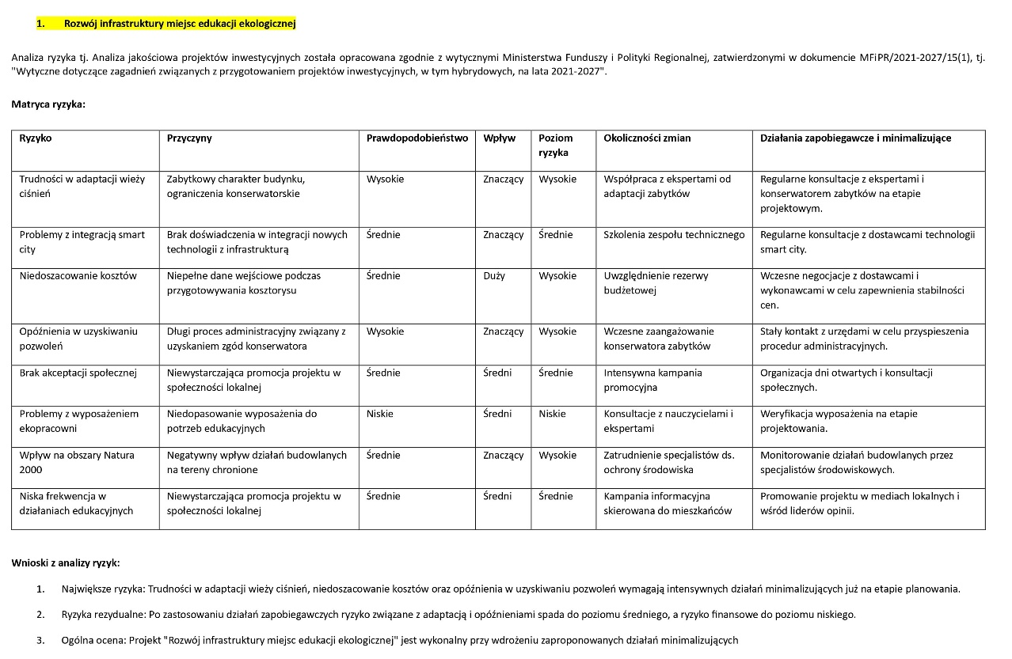
 |  |  | 1.2. Pracownia przyrodnicza w Dobrzyjałowie | SDC
 |  | 1U. Budowa Centrum badawczo – dydaktycznego |  | SDC | 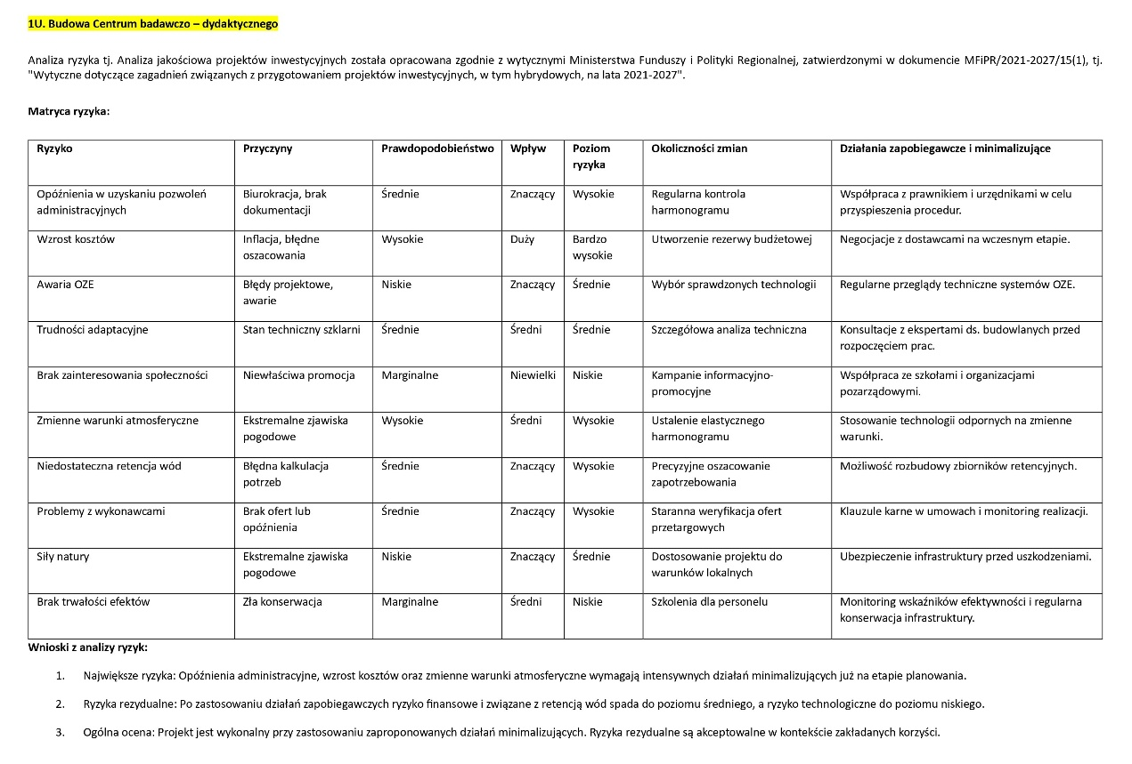
 |  | 2. Zielone obszary miejskie | 2.1. Zagospodarowanie terenów pomiędzy ul. Katyńską a Parkiem Jana Pawła II w Łomży | SECO | 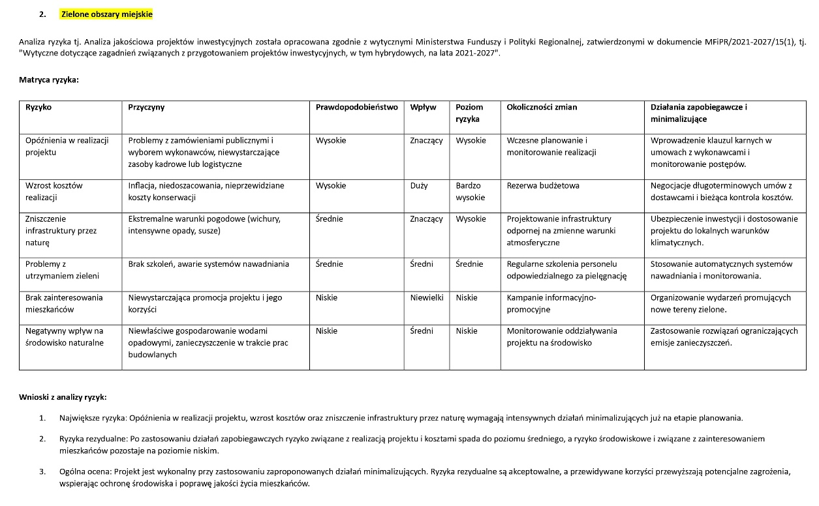
 |  |  | 2.2. Rewitalizacja Parku Ludowego w Łomży | SECO
 |  |  | 2.3. Zagospodarowanie terenów muszli koncertowej w Łomży | SECO
 |  |  | 2.4. Szkolenia w zakresie pielęgnacji zieleni w mieście | SECO
 |  | 2U. Rewitalizacja Parku Jakuba Wagi |  | SECO | 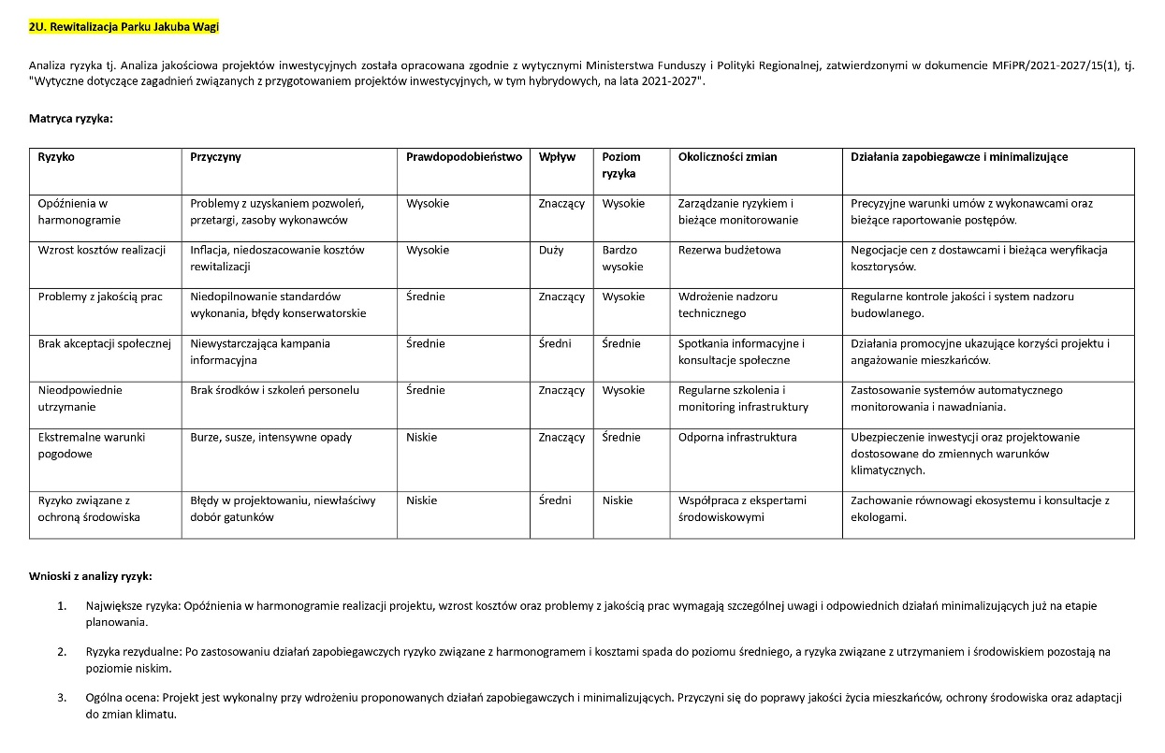
IV. Wzmocnienie systemów społecznych | 11. Mniejszości i grupy w niekorzystnej sytuacji społecznej | 4. Integracja społeczna | 4.1. Budowa boiska z przestrzenią integracyjną przy Szkole Podstawowej nr 9 w Łomży | SDC | 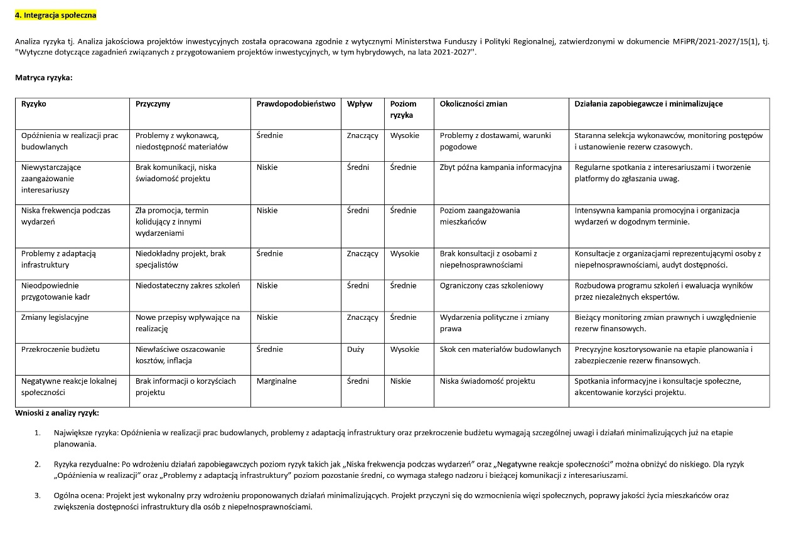
 |  |  | 4.2. Festiwal integracji | SDC
 |  |  | 4.3. Szkolenia dotyczące obsługi klientów ze szczególnymi potrzebami | SDC
 |  | 4U. Tworzenie przestrzeni do integracji | 4U.1. Budowa boiska przy Szkole Podstawowej nr 1 w Łomży | SDC | 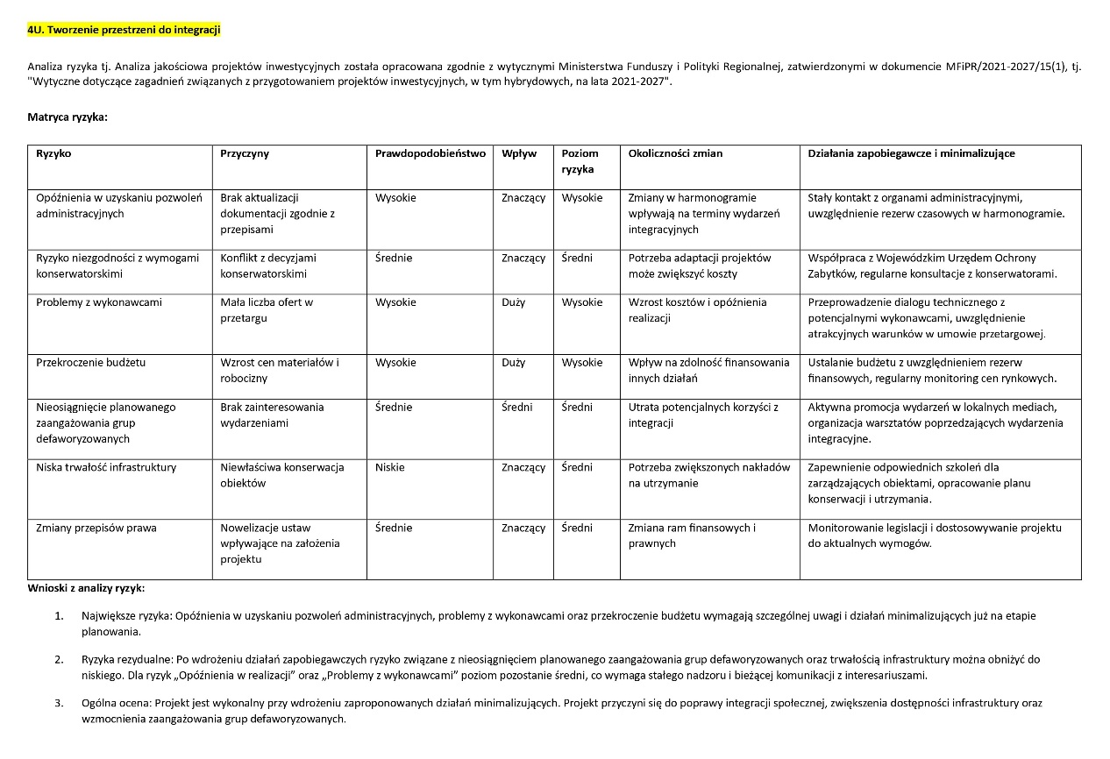
 |  |  | 4U.2. Budowa boiska przy Zespole Szkół Technicznych i Ogólnokształcących nr 4 w Łomży | SDC

